工作表1
功能 | A | 備註 | B | 備註 | C | 備註 | D | 備註
外接type-C | Y |  | N |  | Y | 沒連線 | Y | 沒連線

I2C速率 | N |  | Y |  | Y |  | Y

MUX回應 | N |  | Y |  | N |  | Y

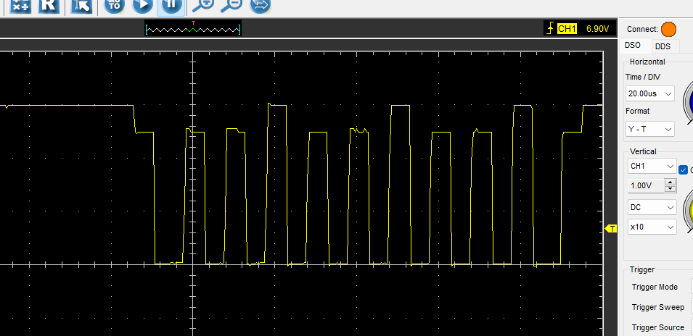
重新焊接 | Y |  | N |  | Y |  | N
 |  |  |  |  |  | 非常怪波型
SCL波型 | Y | 插上電波波型立刻出來，全部重新批量燒錄就沒了 | Y |  | N

